概念データモデル図 エンティティ一覧
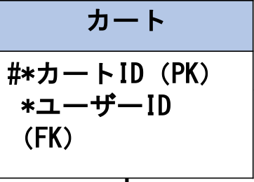
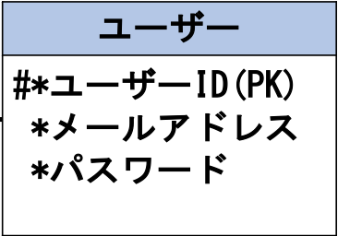
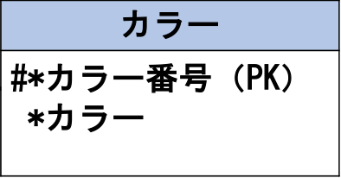
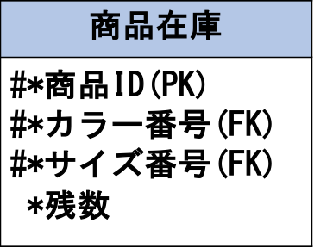
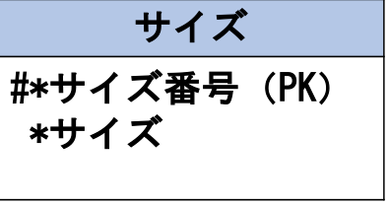
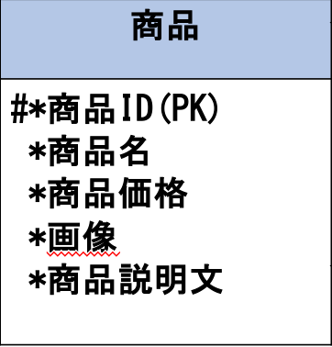
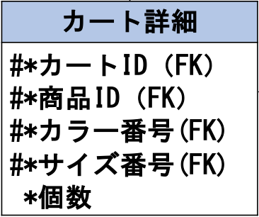
システム名 |  | 小物系ECサイト |  | 作成者 | 松尾直樹
工程名 |  | システム設計 |  | 作成日付 | 2022-10-17
ドキュメント名 |  | 小物系ECサイト データモデル設計書 |  | バージョン
E-R図ID |  | ER001 |  | 更新者 | 鶴田拓巳
概要 |  | 小物系ECサイトにおけるデータモデルを示す |  | 更新日付 | 2022-10-25

エンティティ一覧
No. | 論理エンティティ名 | 物理エンティティ名 | エンティティ種別 | 定義
1 | ユーザー | users | マスター | 小物系ECサイトにアクセスするユーザーの情報
2 | 商品 | products | マスター | 小物系ECサイトにある商品の情報
3 | カート | carts | イベント | ユーザーのカート情報
4 | カート詳細 | details | イベント | ユーザーのカート内情報
5 | 商品在庫 | stocks | イベント | 小物系ECサイトにある商品在庫の情報
6 | カラー | colors | マスター | 商品のカラー情報
7 | サイズ | sizes | マスター | 商品のサイズ情報

E-Rモデル図

